List1
Příloha č. 2 ZD - Specifikace zboží
Název veřejné zakázky: Dodávání kancelářského nábytku 2025-2027 pro MěÚ Cheb
Technická specifikace požadovaného a nabízeného zboží - Dodavatelem požadované min. technická specifikace jsou stanovené jako základní požadavky a parametry požadovaného zboží, které musí dodavatel dodržet v rámci své nabídky. Splnění uváděné technická specifikace musí být patrné z dodavatelem předloženého Katalogu nabízeného plnění. Dodavatel může nabídnout zboží s lepšími nebo rovnocenými parametry, nikoli s parametry horšími, než požaduje zadavatel . Předmětem dodávky musí být zboží nové, ne repasované.

Číslo položky | Název položky | Zadavatelem požadovaná min. technická specifikace | Předpokládaný odběr kusů celkem | Technické požadavky splňuje " ANO/NE" přesná technická specifikace, vč. obr., uvedena v katalogu | Jednotková cena v Kč bez DPH | Celková cena v Kč bez DPH
 |  |  |  | DOPLNÍ DODAVATEL | DOPLNÍ DODAVATEL
SPOLEČNÉ POŽADAVKY PRO VEŠKERÝ NÁBYTEK (není-li u konkrétního výrobku uvedeno jinak) |  | požadovány 3 dekory - buk, ořech a třešeň (ne kombinace) - bude upřesněno v dílčí objednávce
 |  | disponuje-li výrobek variabilitou orientace kresby (podél nebo napříč) na vrchní části výrobku, požadujeme obě varianty - bude upřesněno v dílčí objednávce
 |  | v ceně jsou již zahrnuty kovové úchytky USN, barva stříbrná |  |  |  | 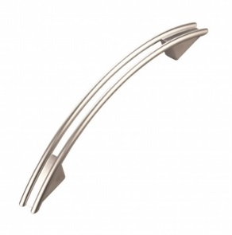
STOLY - SPOLEČNÉ POŽADAVKY (není-li u konkrétního výrobku uvedeno jinak) |  | - pracovní deska z lamina o síle 25 mm
 |  | - stolová podnož z plných laminových desek o síle 18 mm, PŘÍPADNĚ (bude-li uvedeno) kovovými nohami z profilu 50x50 mm, spojovací profily 40x20 mm
 |  | - hrany budou opatřeny 2 mm ABS hranou
 |  | - nohy stolu spojené příčkou pro zajištění stability (v případě stolové podnože z lamina)
 |  | - nohy stolu osazené výškově stavitelnou rektifikací pro vyrovnání nerovností podlahy až do 1,5 cm
 |  | - průchodky na kabely
 |  | - vedení kabelů horizontálně pod deskou, s max. průvěsem 30 mm, jednoduše otevíratelné pro opakované vkládání kabelů
 |  | - kovové části povrchově upraveny zdravotně nezávadnou práškovou barvou - šedou RAL 9006
1 | Stůl 1800/80 | - rozměry 180 x 75,5 x 80 cm | 6 |  |  | 0.00
2 | Stůl 1600/80 | - rozměry 160 x 75,5 x 80 cm | 6 |  |  | 0.00
3 | Stůl 1400/80 | - rozměry 140 x 75,5 x 80 cm | 2 |  |  | 0.00
4 | Stůl 1200/80 | - rozměry 120 x 75,5 x 80 cm | 2 |  |  | 0.00
5 | Stůl 800/80 | - rozměry 80 x 75,5 x 80 cm | 2 |  |  | 0.00
6 | Stůl 1600/60 | - rozněry 160 x 75,5 x 60 cm | 2 |  |  | 0.00
7 | Stůl 1200/60 | - rozměry 120 x 75,5 x 60 cm | 2 |  |  | 0.00
8 | Stůl 800/60 | - rozměry 80 x 75,5 x 60 cm | 2 |  |  | 0.00
9 | Stůl - "S"-oblouková výkroj, pravý | - rozměry 160 x 75,5 x 120 (60x80) cm | 5 |  |  | 0.00
 |  | 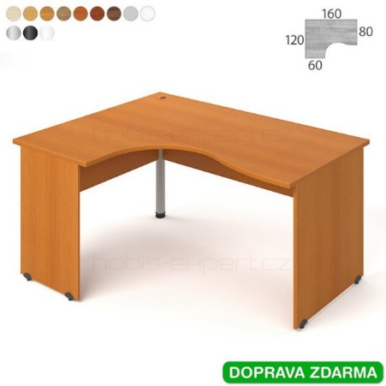
10 | Stůl - "S"-oblouková výkroj, levý | - rozměry 160 x 75,5 x 120 (80x60) cm | 5 |  |  | 0.00
 |  | 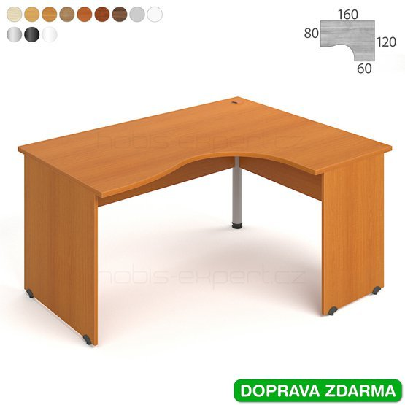
11 | Stůl rohový (levý) s navazující roletovou skříňkou z pravé strany stolu | - rozměry 180 x 75,5 x 200 (80 x 40) cm | 2 |  |  | 0.00
 |  | - roletová skříňka uzamykatelná, roleta shodná s dekorem stolu
 |  | 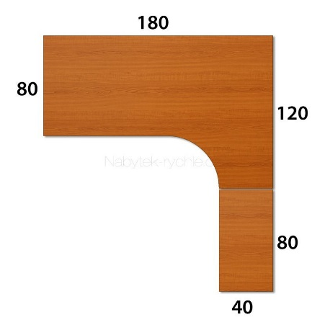
12 | Stůl rohový (pravý) s navazující roletovou skříňkou z levé strany stolu | - rozměry 180 x 75,5 x 200 (40 x 80) cm | 2 |  |  | 0.00
 |  | - roletová skříňka uzamykatelná, roleta shodná s dekorem stolu
 |  | 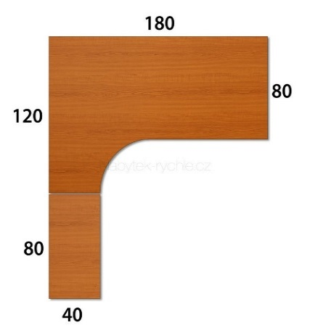
13 | Stůl rohový (levý) s navazující roletovou skříňkou z pravé strany stolu | - rozměry 180 x 75,5 x 200 (80 x 60) cm | 2 |  |  | 0.00
 |  | - roletová skříňka uzamykatelná, roleta shodná s dekorem stolu
 |  | 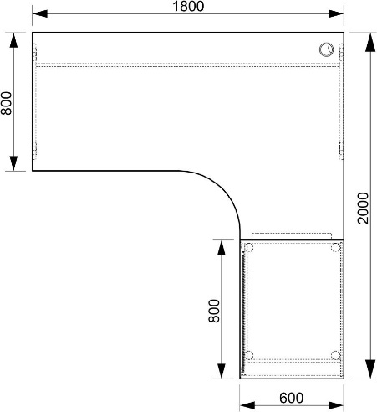
14 | Stůl rohový (pravý) s navazující roletovou skříňkou z levé strany stolu | - rozměry 180 x 75,5 x 200 (60 x 80) cm | 2 |  |  | 0.00
 |  | - roletová skříňka uzamykatelná, roleta shodná s dekorem stolu
 |  | 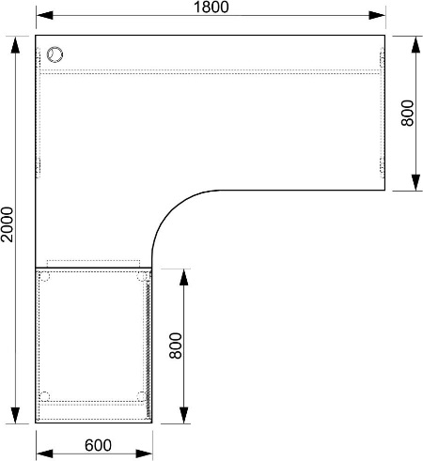
15 | Stůl - skosená výkroj, pravý | - rozměry 160 x 75,5 x 120 (60 x 60) cm | 5 |  |  | 0.00
 |  | 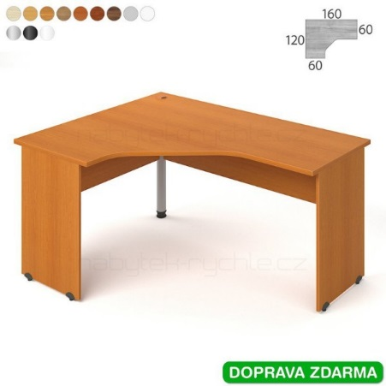
16 | Stůl - skosená výkroj, levý | - rozměry 160 x 75,5 x 120 (60 x 60) cm | 5 |  |  | 0.00
 |  | 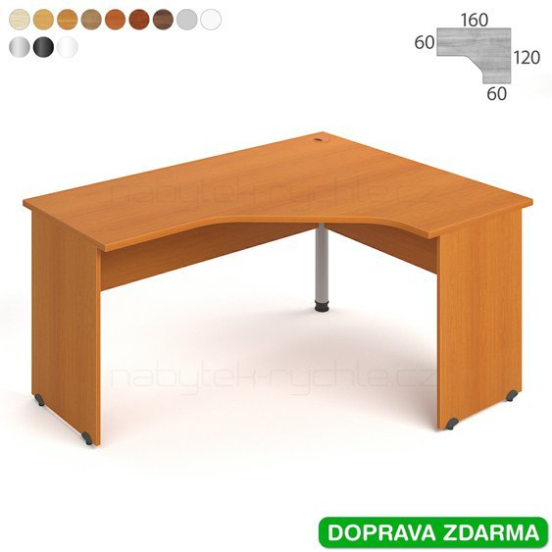
17 | Stůl rohový s obloukovou výkrojí - levý | - rozměry 160 x 75,5 x 120 (60 x 60) cm | 5 |  |  | 0.00
 |  | - kovová noha
 |  | 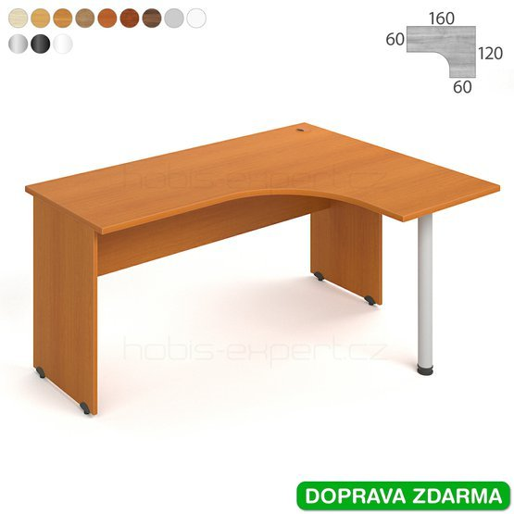
18 | Stůl rohový s obloukovou výkrojí - pravý | - rozměry 160 x 75,5 x 120 (60 x 60) cm | 5 |  |  | 0.00
 |  | - kovová noha
 |  | 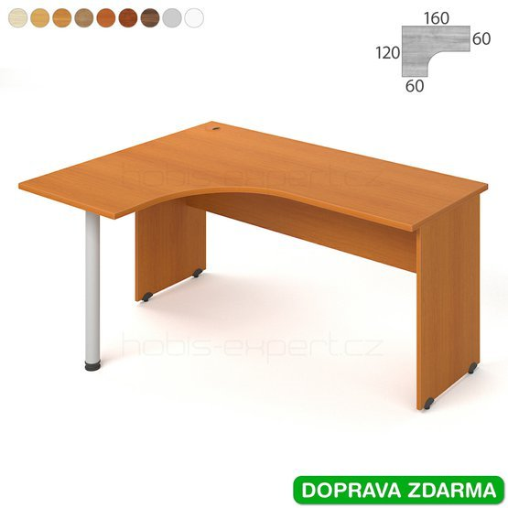
19 | Stůl rohový s obloukovou výkrojí - levý | - rozměry 180 x 75,5 x 120 (80 x 60) cm | 5 |  |  | 0.00
 |  | - kovová noha
 |  | 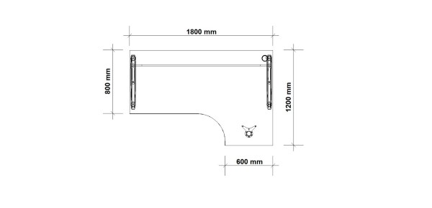
20 | Stůl rohový s obloukovou výkrojí - pravý | - rozměry 180 x 75,5 x 120 (60 x 80) cm | 5 |  |  | 0.00
 |  | - kovová noha
 |  | 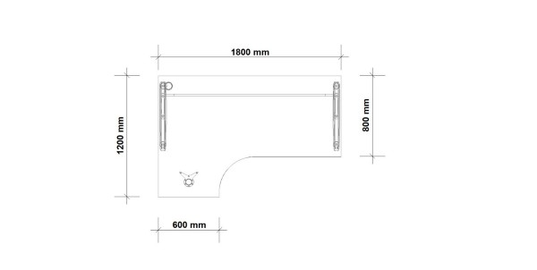
21 | Stůl rohový s obloukovou výkrojí - levý | - rozměry 180 x 75,5 x 120 (80 x 40) cm | 5 |  |  | 0.00
 |  | - kovová noha
 |  | 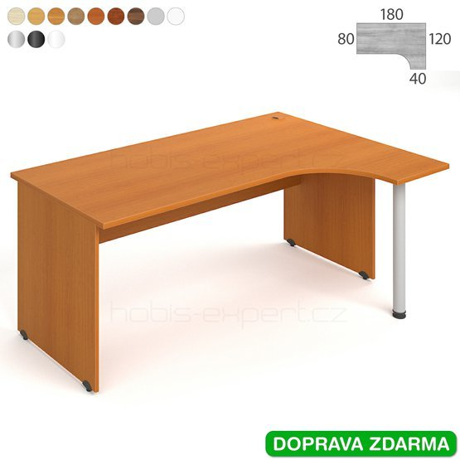
22 | Stůl rohový s obloukovou výkrojí - pravý | - rozměry 180 x 75,5 x 120 (40 x 80) cm | 5 |  |  | 0.00
 |  | - kovová noha
 |  | 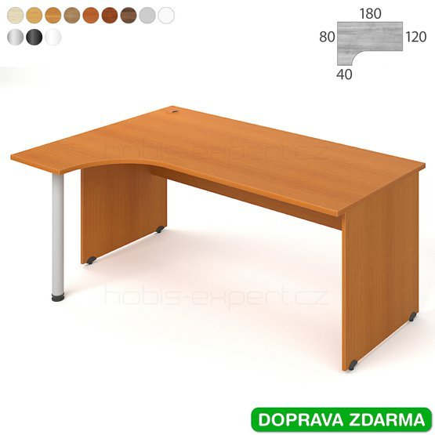 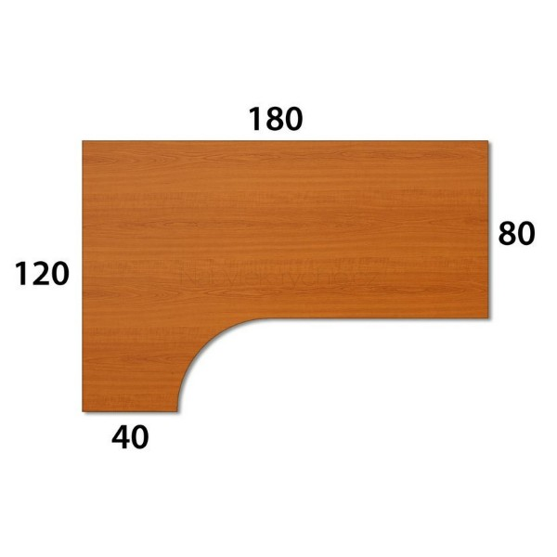
23 | Přídavný stůl - čtvrtkruh pravý | - rozměry 80 x 75,5 x 80 cm | 2 |  |  | 0.00
24 | Přídavný stůl - čtvrtkruh levý | - rozměry 80 x 75,5 x 80 cm | 2 |  |  | 0.00
25 | Přídavný stůl - 3/4 oblouk levý | - rozměry: průměr 120 x 75,5 x (80 x 60) cm | 2 |  |  | 0.00
 |  | - kovová noha
 |  | 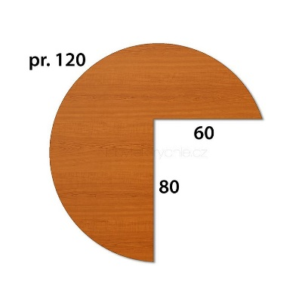
26 | Přídavný stůl - 3/4 oblouk pravý | - rozměry: průměr 120 x 75,5 x (výřez 60 x 80) cm | 2 |  |  | 0.00
 |  | - kovová noha
 |  | 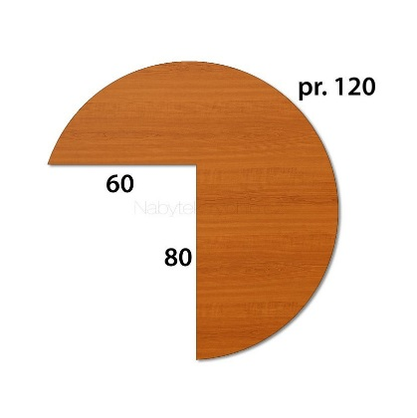
27 | Přídavný stůl - půlkruh | - rozměry 160 x 75,5 x 60 cm | 2 |  |  | 0.00
 |  | - kovová noha

28 | Přídavný stůl - půlkruh | - rozměry 120 x 75,5 x 40 cm | 2 |  |  | 0.00
 |  | - kovová noha

29 | Přídavný stůl - půlkruh | - rozměry 60 x 75,5 x 40 cm | 2 |  |  | 0.00
 |  | - kovová noha
30 | Výsuv pro klávesnici | - rozměry 70 x 40 cm | 30 |  |  | 0.00
 |  | - pracovní deska z lamina
31 | Stolová nástavba - pultík | - rozměry 80 x 30 x 24 cm | 5 |  |  | 0.00
32 | Stolová nástavba - pultík s 2 nikami | - rozměry 120 x 30 x 24 cm | 10 |  |  | 0.00
33 | Stolová nástavba - pultík s 2 nikami | - rozměry 140 x 30 x 24 cm | 5 |  |  | 0.00
34 | Stolová nástavba - pultík se 3 nikami | - rozměry 160 x 30 x 24 cm | 10 |  |  | 0.00
35 | Stolová nástavba - pultík se 3 nikami | - rozměry 180 x 30 x 24 cm | 10 |  |  | 0.00
36 | Kontejner - 4/60 | - rozměry 40 x 60 x 60 cm | 40 |  |  | 0.00
 |  | - čtyřzásuvkový na kolečkách
 |  | - centrální zamykání - zámek s výměnnou vložkou a možností uzamykání na generální klíč , možnost výměny klíčové vložky pro případ ztracení klíče
 |  | - korpus z laminové dřevotřísky o síle cca 18 mm
 |  | - systém zajištění zásuvek proti samovolněmu otevírání kvůli bezpečnosti - stop-control
 |  | - vnitřní členění prostoru zásuvky pomocí dělících přepážek variabilně pro všechny zásuvky
37 | Kontejner - 5/60 | - rozměry 40 x 75,5 x 60 cm | 10 |  |  | 0.00
 |  | - pětizásuvkový
 |  | - centrální zamykání - zámek s výměnnou vložkou a možností uzamykání na generální klíč , možnost výměny klíčové vložky pro případ ztracení klíče
 |  | - korpus z laminové dřevotřísky o síle cca 18 mm
 |  | - systém zajištění zásuvek proti samovolněmu otevírání kvůli bezpečnosti - stop-control
 |  | - vnitřní členění prostoru zásuvky pomocí dělících přepážek variabilně pro všechny zásuvky
38 | kontejner - 5/80 | - rozměry 40 x 75,5 x 80 cm | 15 |  |  | 0.00
 |  | - pětizásuvkový s prodlouženou půdou - hloubka 80 cm
 |  | - centrální zamykání - zámek s výměnnou vložkou a možností uzamykání na generální klíč , možnost výměny klíčové vložky pro případ ztracení klíče
 |  | - korpus z laminové dřevotřísky o síle cca 18 mm
 |  | - systém zajištění zásuvek proti samovolněmu otevírání kvůli bezpečnosti - stop-control
 |  | - vnitřní členění prostoru zásuvky pomocí dělících přepážek variabilně pro všechny zásuvky
SKŘÍNĚ - SPOLEČNÉ POŽADAVKY (není-li u konkrétního výrobku uvedeno jinak) |  | - korpus z laminové dřevotřísky o síle 18 mm
 |  | - záda skříně z HDF desek o síle 6 mm a oboustranně pohledových
 |  | - výška přihrádek uzpůsobena na výšku šanonu na dokumenty formátu A4
 |  | - police z laminové dřevotřískové desky o síle 18 mm
 |  | - police zabezpečené proti náhodnému vysunutí
 |  | - dveře z laminové dřevotřískové desky o síle 18 mm
 |  | - dveře chráněny ABS hranou o síle 2 mm, ostatní viditelné hrany ABS hranou min. 1 mm
39 | Skříň policová, čtyřdvéřová | - rozměr 80 x 185 x 42 cm | 12 |  |  | 0.00
 |  | - uzamykatelná
 |  | - uprostřed otevřená nika
40 | Skříň šatní | - rozměr 80 x 185 x 42 cm | 6 |  |  | 0.00
 |  | - uzamykatelná
41 | Skříň policová vyšší - sklo/lamino s nikou | - rozměr 80 x 185 x 42 cm | 12 |  |  | 0.00
 |  | - uzamykatelná
 |  | - horní dvě přihrádky zakryté skleněnými dvoukřídlými dvířky, uprostřed otevřená nika, spodní dvě přihrádky s plnými lamino-dvířky
42 | Skříň policová nižší - sklo/lamino s nikou | - rozměr 80 x 111 x 42 cm | 4 |  |  | 0.00
 |  | - spodní dvě přihrádky zakryté skleněnými dvoukřídlimi dvířky, horní přihrádka otevřená
43 | Skříň policová - sklo/lamino bez niky | - rozměr 80 x 185 x 42 cm | 2 |  |  | 0.00
 |  | - uzamykatelná
 |  | - horní dvě přihrádky zakryté skleněnými dvoukřídlými dvířky, spodní tři přihrádky s plnými lamino-dvířky
44 | Skříň policová - dvoudvéřová, částečně otevřená | - rozměr 80 x 185 x 42 cm | 5 |  |  | 0.00
 |  | - uzamykatelná
 |  | - horní dvě přihrádky otevřené, spodní tři přihrádky s plnými lamino-dvířky
45 | Skříň policová - dvoudvéřová s nikou | - rozměr 80 x 111 x 42 cm | 5 |  |  | 0.00
 |  | - uzamykatelná
 |  | - nahoře otevřená nika
46 | Skříň policová - jednodvéřová, plná | - rozměr 40 x 111 x 42 cm | 5 |  |  | 0.00
 |  | - uzamykatelná
47 | Skříň policová - jednodvéřová, plná | - rozměr 40 x 74 x 42 cm | 2 |  |  | 0.00
 |  | - uzamykatelná
48 | Skříň policová - dvoudvéřová, plná | - rozměr 80 x 74 x 42 cm | 5 |  |  | 0.00
 |  | - uzamykatelná
49 | Skříň policová nízká - sklo/lamino | - rozměr 80 x 74 x 42 cm | 2 |  |  | 0.00
 |  | - dvoupříhrádková, se skleněnými dvoukřídlými dvířky
50 | Skříň - vnější roh levý | - rozměr 40 x 111 x 40 cm | 2 |  |  | 0.00
 |  | - hrany chráněny ABS hranou o síle 2 mm
51 | Skříň - vnější roh pravý | - rozměr 40 x 111 x 40 cm | 2 |  |  | 0.00
 |  | - hrany chráněny ABS hranou o síle 2 mm
52 | Skříň - vnější roh levý | - rozměr 40 x 74 x 40 cm | 2 |  |  | 0.00
 |  | - hrany chráněny ABS hranou o síle 2 mm
53 | Skříň - vnější roh pravý | - rozměr 40 x 74 x 40 cm | 2 |  |  | 0.00
 |  | - hrany chráněny ABS hranou o síle 2 mm
54 | Skříň roletová vyšší, levá | - rozměr 80 x 111 x 40 cm | 5 |  |  | 0.00
 |  | - uzamykatelná
 |  | - roleta ve stejném dekoru jako korupus
55 | Skříň roletová vyšší, pravá | - rozměr 80 x 111 x 40 cm | 5 |  |  | 0.00
 |  | - uzamykatelná
 |  | - roleta ve stejném dekoru jako korupus
56 | Skříň roletová nižší, levá | - rozměr 80 x 74 x 40 cm | 2 |  |  | 0.00
 |  | - uzamykatelná
 |  | - roleta ve stejném dekoru jako korupus
57 | Skříň roletová nižší, pravá | - rozměr 80 x 74 x 40 cm | 2 |  |  | 0.00
 |  | - uzamykatelná
 |  | - roleta ve stejném dekoru jako korupus
58 | Skříň roletová ke stolu, levá | - rozměr 80 x 75,5 x 60 cm | 2 |  |  | 0.00
 |  | - uzamykatelná
 |  | - roletová skříňka uzamykatelná, roleta shodná s dekorem stolu
 |  | - půda, dno a police je o tloušťce 25 mm
59 | Skříň roletová ke stolu, pravá | - rozměr 80 x 75,5 x 60 cm | 2 |  |  | 0.00
 |  | - uzamykatelná
 |  | - roletová skříňka uzamykatelná, roleta shodná s dekorem stolu
 |  | - půda, dno a police je o tloušťce 25 mm
60 | Skříň policová - 5 přihrádek, dvoudvéřová | - rozměr 80 x 185 x 42 cm | 6 |  |  | 0.00
 |  | - uzamykatelná
61 | Skříň policová - 3 přihrádky, dvoudvéřová | - rozměr 80 x 111 x 42 cm | 2 |  |  | 0.00
 |  | - uzamykatelná
62 | Skříň policová - čtyřdvéřová 2/3 | - rozměr 80 x 185 x 42 cm | 2 |  |  | 0.00
 |  | - uzamykatelná
 |  | - v horní části s dvoudvířky přes 2 přihrádky, ve spodní části s dvoudvířky přes 3 přihrádky
63 | Skříň policová, otevřená | - rozměr 80 x 74 x 40 cm | 4 |  |  | 0.00
64 | Skříň policová, otevřená | - rozměr 40 x 74 x 40 cm | 2 |  |  | 0.00
65 | Skříň šanonová výsuvná, levá | rozměr 40 x 117,7 x 80 cm | 2 |  |  | 0.00
 |  | - obsahuje min. 2 přihrádky pro výši šanonu na dokumenty A4
 |  | - půda, dno a police je o tloušťce 25 mm
 |  | - uzamykatelná
 |  | 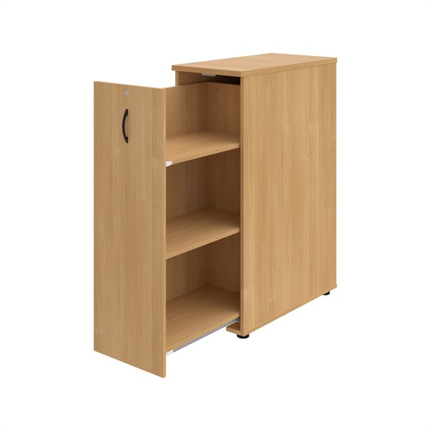
66 | Skříň šanonová výsuvná, pravá | rozměr 40 x 117,7 x 80 cm | 2 |  |  | 0.00
 |  | - obsahuje min. 2 přihrádky pro výši šanonu na dokumenty A4
 |  | - půda, dno a police je o tloušťce 25 mm
 |  | - uzamykatelná
 |  | 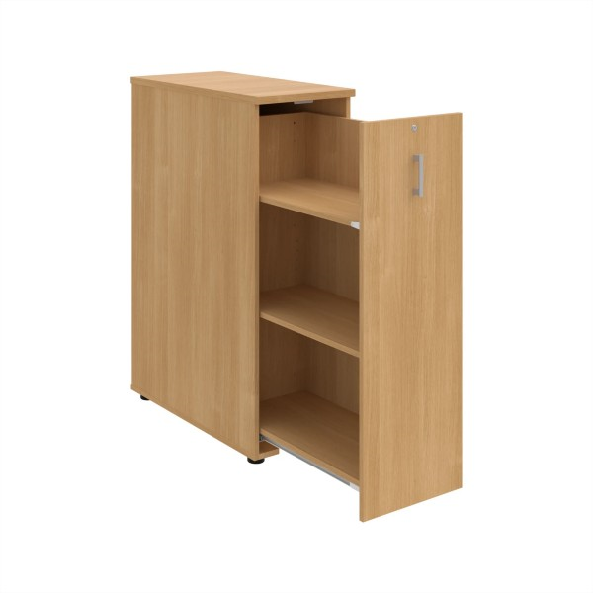
67 | Police závěsná 80 | - rozměr 80 x 30 x 30 cm | 2 |  |  | 0.00
 |  | - police z laminové dřevotřískové desky o síle 25 mm
68 | Police závěsná 120 | - rozměr 120 x 30 x 30 cm | 2 |  |  | 0.00
 |  | - police z laminové dřevotřískové desky o síle 25 mm
69 | Rektifikační nohy - 4 | - sada 4 ks | 100 |  |  | 0.00
 |  | - výška 3 cm
 |  | - k dorovnání nerovností podlahy až o 1,5 cm
70 | Rektifikační nohy - 3 | - sada 3 ks | 10 |  |  | 0.00
 |  | - výška 3 cm
 |  | - k dorovnání nerovností podlahy až o 1,5 cm
71 | Čtyřzásuvková kartotéka na závěsné desky | - rozměr 41,6 x 134,5 x 64 cm | 2 |  |  | 0.00
 |  | - uzamykatelná
 |  | - půda a čela zásuvek opláštěné laminem v požadovaném dekoru
 |  | - korpus z laminové dřevotřísky o síle 18 mm
72 | Třízásuvková kartotéka na závěsné desky | - rozměr 41,6 x 104 x 64 cm | 2 |  |  | 0.00
 |  | - uzamykatelná
 |  | - půda a čela zásuvek opláštěné laminem v požadovaném dekoru
 |  | - korpus z laminové dřevotřísky o síle 18 mm
73 | Dvouzásuvková kartotéka na závěsné desky | - rozměr 41,6 x 73,5 x 64 cm | 2 |  |  | 0.00
...

